Tarea 2 artefatos
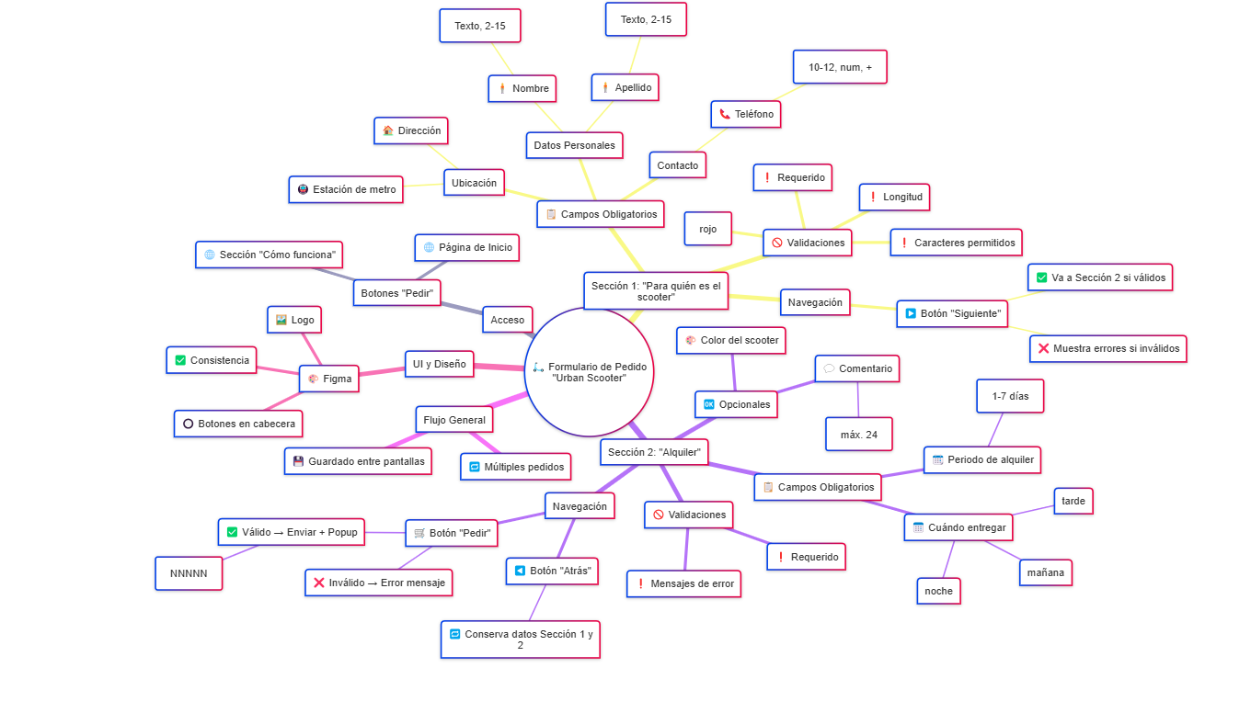
Capturas de pantalla

mapa mental

https://www.mermaidchart.com/raw/e7a37d99-fefe-4dc6-871d-97f461701313?theme=light&version=v0.1&format=svg

